Sheet1
STT | Linh kiện | Cấu hình | Hình ảnh | Giá thành (VNĐ) | Link | Giải thích
1 | Mainboard | Gigabyte B365M-DS3H LGA 1151v2 | 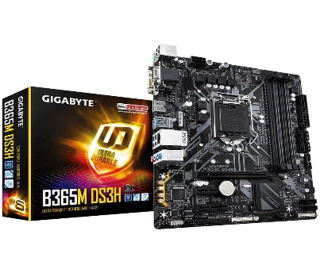 | 2 150 000 | https://xgear.vn/mainboard-gigabyte-b365m-ds3h-lga-1151v2/ | Hỗ trợ vi xử lý Intel thế hệ 8 và 9, RAM DDR4 Dual Channel, SSD PCIe, kết nối mạng LAN ổn định hơn và nhiều cổng kết nối cùng khả năng nâng cấp tốt về sau, thích hợp cho các game thủ chiến game ở mức khá tốt. Kèm theo đó là mức giá khá hợp lý do đang được GIẢM GIÁ
2 | CPU | Intel Core i5-9400F Processor (9M Cache, 2.9 GHz up to 4.10 GHz) | 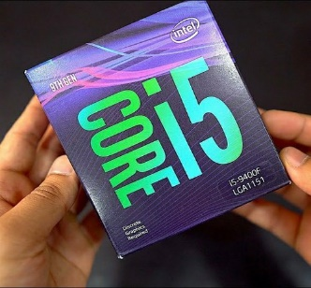 | 3 890 000 | https://xgear.vn/cpu-intel-core-i5-9400f-processor-9m-cache-2-9-ghz-up-to-4-10-ghz-2/ | Dòng vi xử lý trứ danh của Intel thế hệ 9 cho trải nghiệm tuyệt vời hơn. Xung nhịp mặc định 2.9 GHz, Turbo Boost tối đa 4.1 GHz. Bộ vi xử lý 6 nhân, 6 luồng, bộ nhớ Cache lên đến 9 MB. Hỗ trợ RAM DDR4 tối đa 64GB. Có tản nhiệt đi kèm khi mua. Quan trọng nhất là đang GIẢM GIÁ.
3 | RAM | 2 x Crucial Ballistix Sport 8GB Bus 2666 DDR4 CL16 |  | 950 000 x 2 | https://xgear.vn/ram-pc-crucial-ballistix-sport-lt-8gb-bus-2666-ddr4-cl16/ | Hội tụ đầy đủ các yếu tố về hiệu năng, tính ổn định, màu sắc và thiết kế. 16GB RAM sẽ thoải mái cho chúng ta chiến tất cả các game có mặt trên thị trường hiện nay. Chuẩn RAM DDR4 giúp tăng hiệu năng và tính ổn định cho hệ thống. Quan trọng nhất vẫn là đang GIẢM GIÁ.
4 | VGA | Gigabyte GTX 1660Ti OC 6GB | 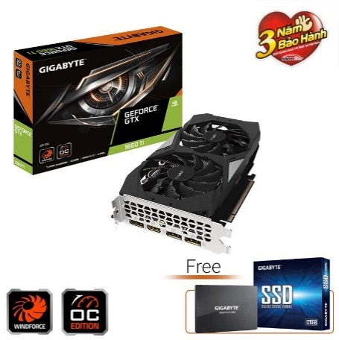 | 7 990 000 | https://xgear.vn/card-man-hinh-gigabyte-gtx-1660ti-oc-6gb/ | Dòng VGA mới được NVIDIA ra mắt trong năm nay giúp chiến được các tựa game ở mức đồ họa cao.
5 | PSU | Gigabyte P650B 650W 80Plus Bronze |  | 1 550 000 | https://xgear.vn/gigabyte-p650b-650w/ | Nguồn với công suất 650W là đủ để cung cấp điện năng cần thiết cho máy tính và cho phép hỗ trợ các dòng card đồ họa mạnh hơn khi nâng cấp về sau.
6 | SSD | Gigabyte M.2 Nvme PCIe 256GB | 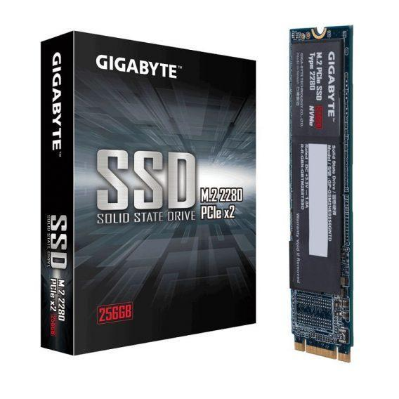 | 1 190 000 | https://xgear.vn/ssd-gigabyte-m-2-nvme-pcie-256gb/ | Ổ SSD giúp khởi động windows và các phần mềm nhanh hơn, tránh hiện tượng full disk. Ngoài ra, SSD loại NVMe cho khả năng đọc ghi dữ liệu cao hơn các loại SSD khác trên thị trường.
7 | HDD | Hitachi HGST 1TB 2.5" SATA 3 7200RPM | 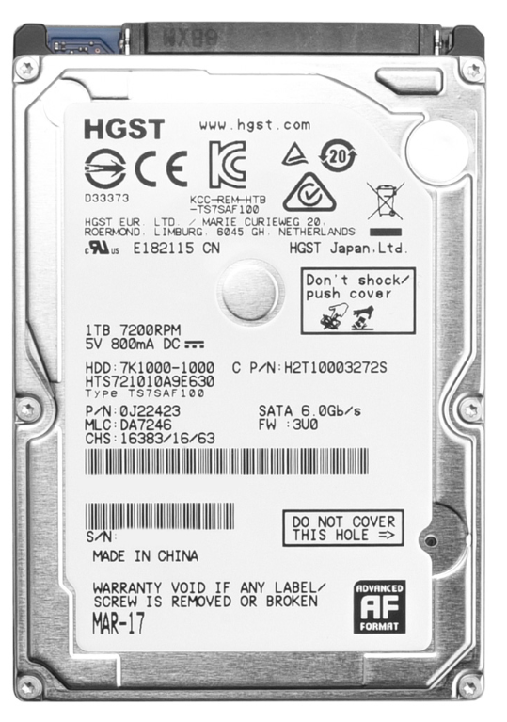 | 1 415 000 | https://phongvu.vn/c-ng-hdd-hgst-1tb-2-5-7200rpm-s1703113.html | Trang bị thêm 1 ổ HDD giúp tăng khả năng lưu trữ cho máy tính, vì chỉ 256GB của SSD là không đủ. Ngoài ra HDD loại 7200RPM này cho hiệu năng tốt hơn loại 5400RPM.
8 | Case | Firebase X2 – 2 mặt kính cường lực | 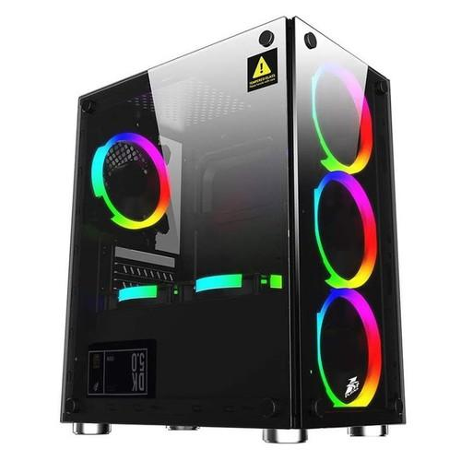 | 500 000 | https://xgear.vn/case-firebase-x2-2-mat-kinh-cuong-luc/ | RẺ VÀ ĐẸP
 |  |  | Tổng số tiền phải chi là | 20 585 000

